Sheet1
 |  |  | GIAO DIỆN WEBSITE 9MOBILE

Call: 036-408-1626 |  |  |  |  |  |  |  |  | Đăng nhập | Đăng ký | Giỏ hàng

 | TUẤN HOÀNG MOBILE

 | ĐIÊN THOẠI | TABLET |  | IPHONE |  | SAMSUNG | XIAOMI | HTC | PHỤ KIỆN | SỬA CHỮA

 | SẢN PHẨM NỔI BẬT

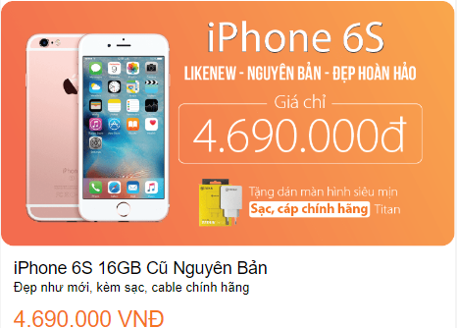
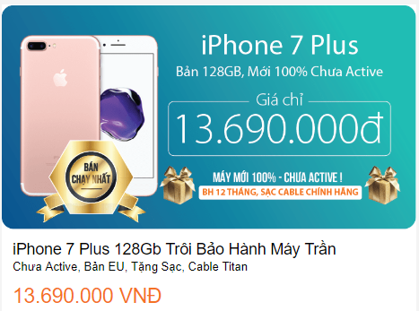



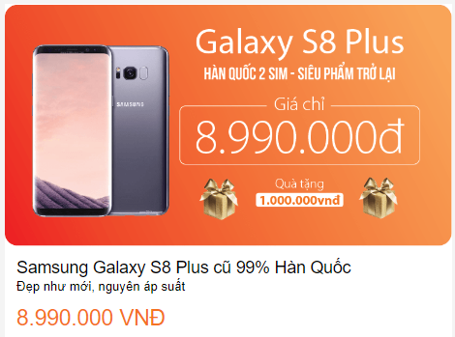

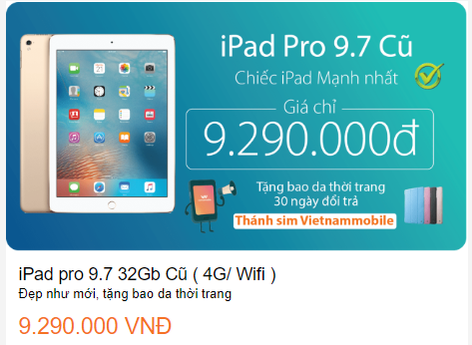



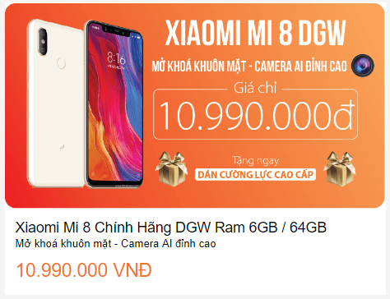
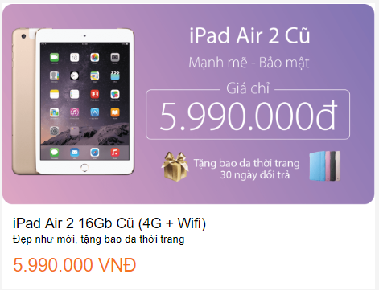


 | PHỤ KIỆN GIÁ RẺ


 | Tìm hiểu về mua trả góp |  |  |  | Giới thiệu về công ty |  |  | Gọi mua hàng: 036.408.1626

 | Chính sách bảo hành |  |  |  | Tuyển dụng |  |  | Gọi khiếu nại: 0989.999.999

 | Chính sách đổi trả |  |  |  | Gửi góp ý, khiếu nại |  |  | Gọi bảo hành: 0987.777.777

 | Giao hàng & thanh toán |  |  |  | Tìm cửa hàng |  |  | Hỗ trợ kỹ thuật: 088.9988.777

 | Xem thêm |  |  |  | Xem bản đồ mobile

 | Design by Hoang Thanh Tuan

Sheet4
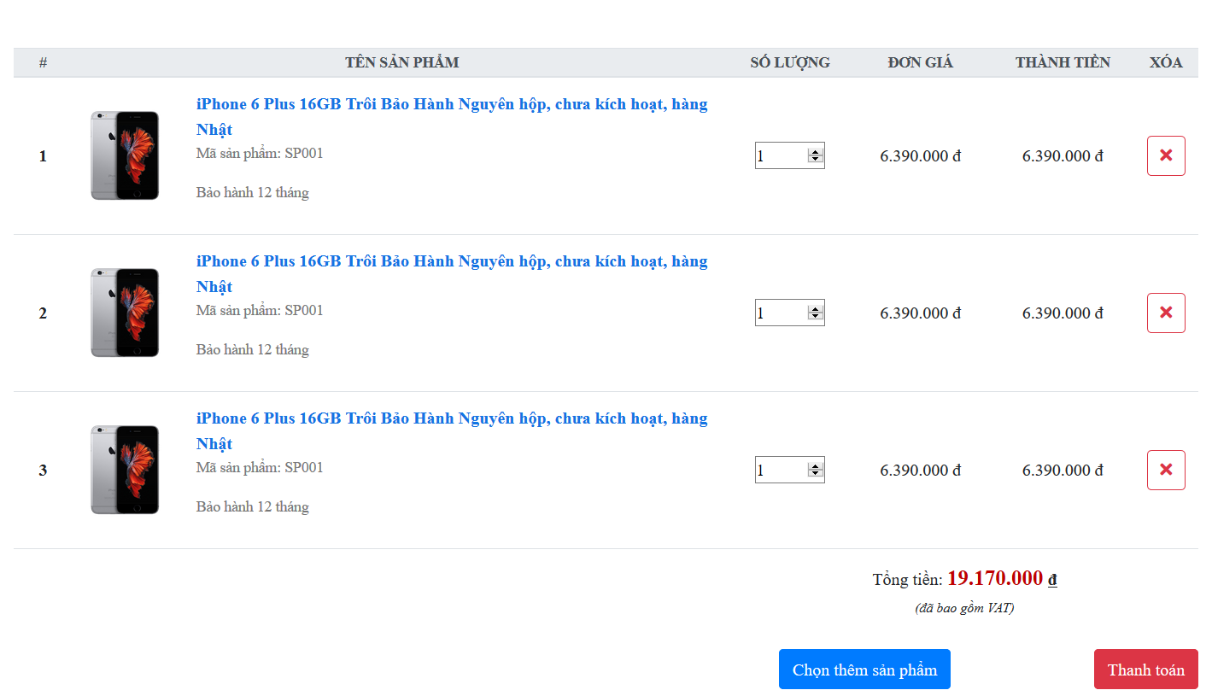
 |  | Giao diện giỏ hàng - Frontend

Call: 036-408-1626 |  |  |  |  |  |  |  | Đăng nhập | Đăng ký | Giỏ hàng

 | TUẤN HOÀNG MOBILE

 | ĐIÊN THOẠI |  | TABLET | IPHONE | SAMSUNG | XIAOMI | HTC | PHỤ KIỆN | SỬA CHỮA

